普通攻击(刀剑)
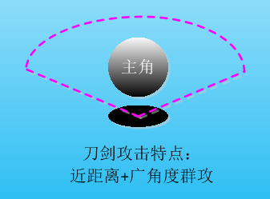
刀剑攻击效果说明
1，攻击半径2米，攻速2，广角120度攻击
2，攻击为群攻，即有多少敌人都可以伤害到
3，攻击时不会自动对准范围内的目标
4，刀剑击中目标时，目标会被僵直0.2秒
注：目前动作和特效支持也没事，脑补效果即可

普通攻击(弓箭)
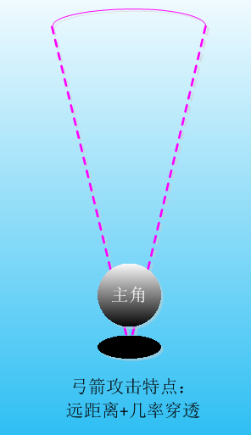
弓箭攻击效果说明
1，攻击半径为8，攻速为1.5
2，箭矢移动速度6米/秒
3，箭矢自动瞄准但不追踪广角30度范围内的最近目标
4，攻击范围内无目标时，向正前方射击
5，箭矢移动到最远距离还没有打中目标时，箭矢会落在地上1秒
 | (类似lost castle)

普通攻击(法杖)
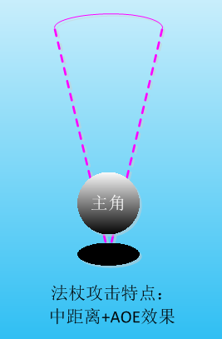
法杖攻击效果说明
1，攻击半径5米，攻速=1
2，一次发射2个法球，攻击到目标后爆炸，半径1米
3，法球会在广角30度范围内追踪目标
4，法球如果在攻击距离内没有打到目标则爆炸
5，法球无目标可追踪时，直线射击

